案例
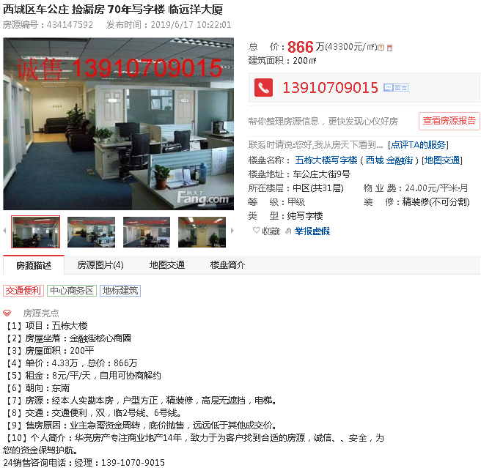

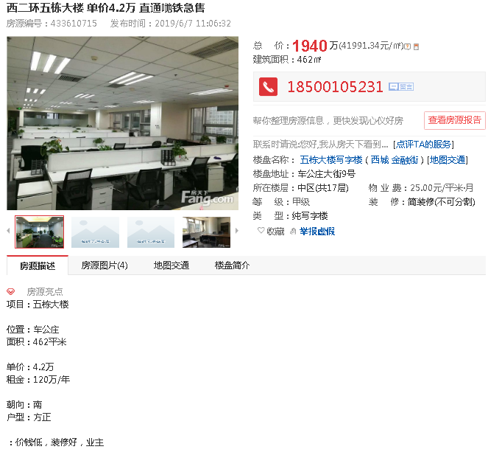

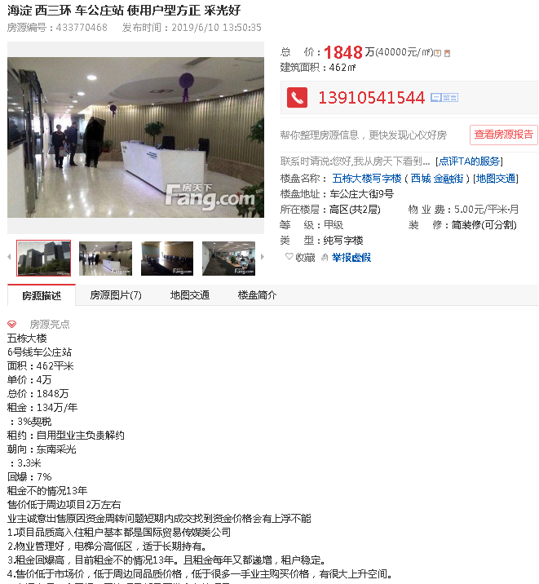

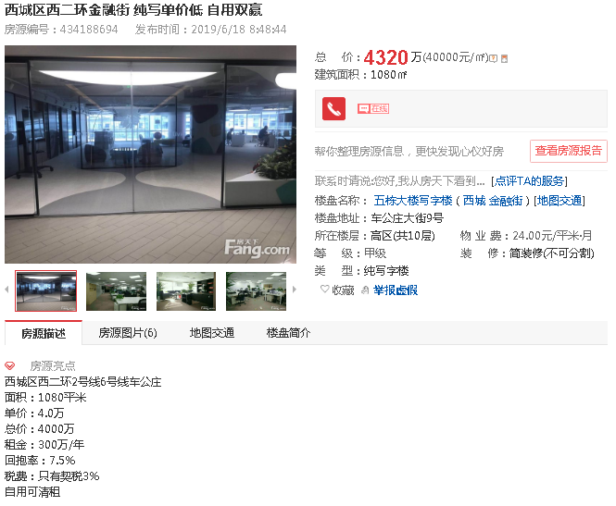

吴姐 麻烦您立个项
项目名称：北京市西城区车公庄大街9号院2号楼2门1002号、1003号住宅用房房地产抵押价值预评估
金融机构：建设银行
企业：北京和伊华国际贸易发展有限责任公司
项目联系人：李均峰 13681369466

